Частоты аварий
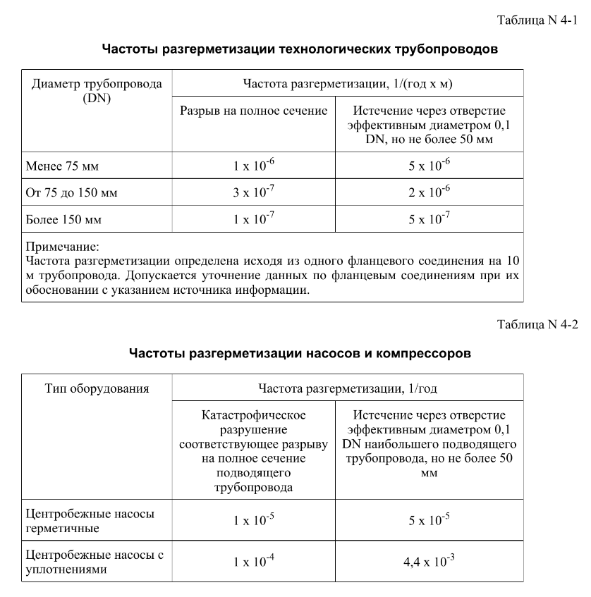
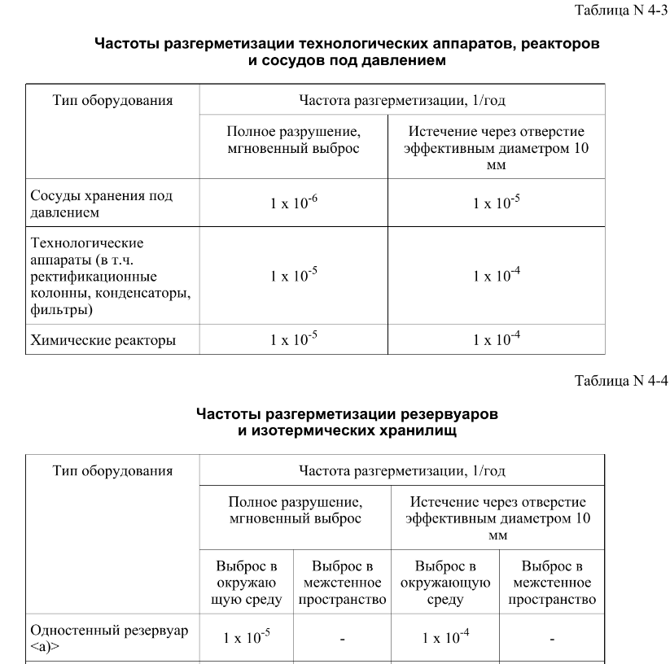
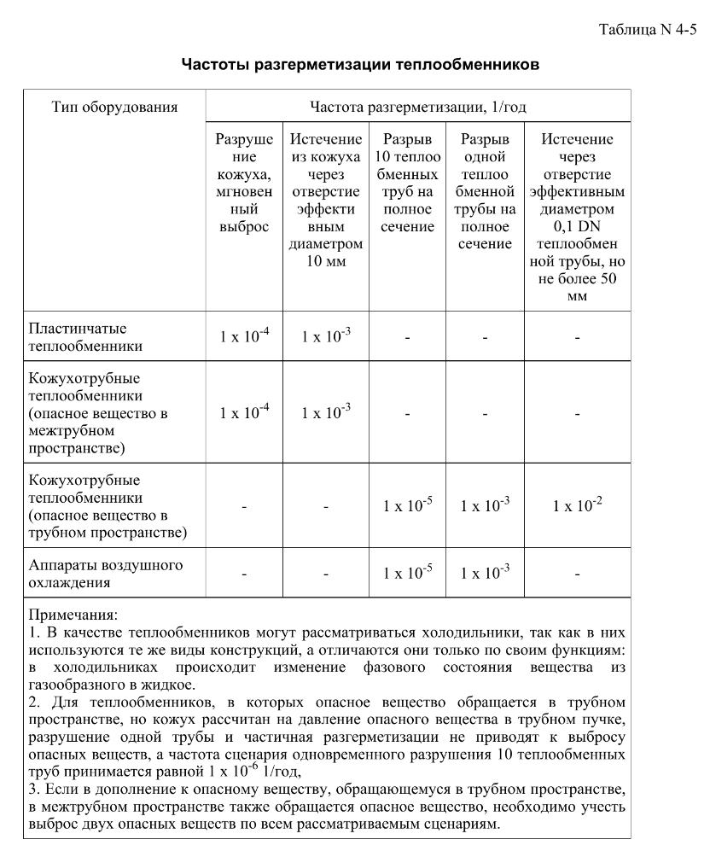
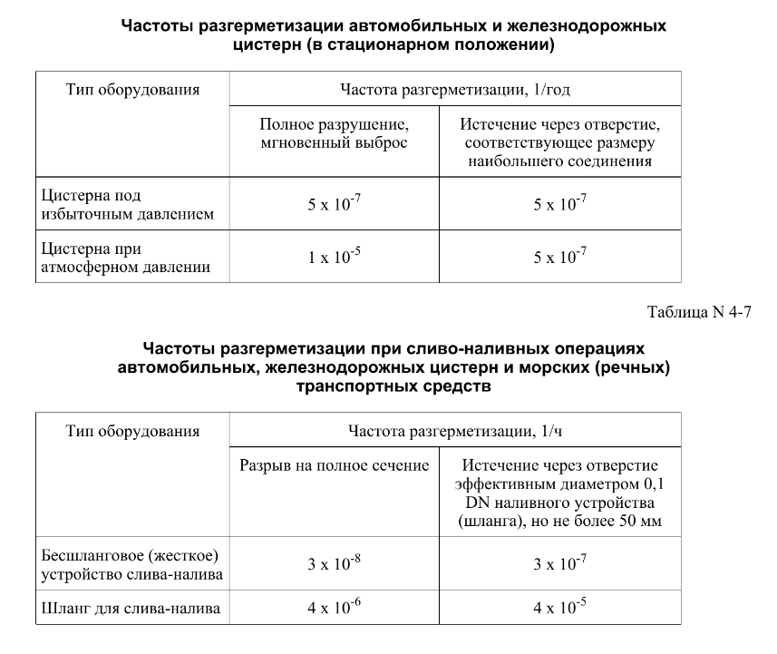

FN_FG
Частота, 1/ год | Кол-во, чел | Частота, 1/ год | Ущерб, млн
5.00E-08 | 1 | 5.00E-08 | 5.56
1.90E-07 | 1 | 1.90E-07 | 5.53
7.60E-07 | 0 | 7.60E-07 | 1.05 | 1.35E-09 | 5.63
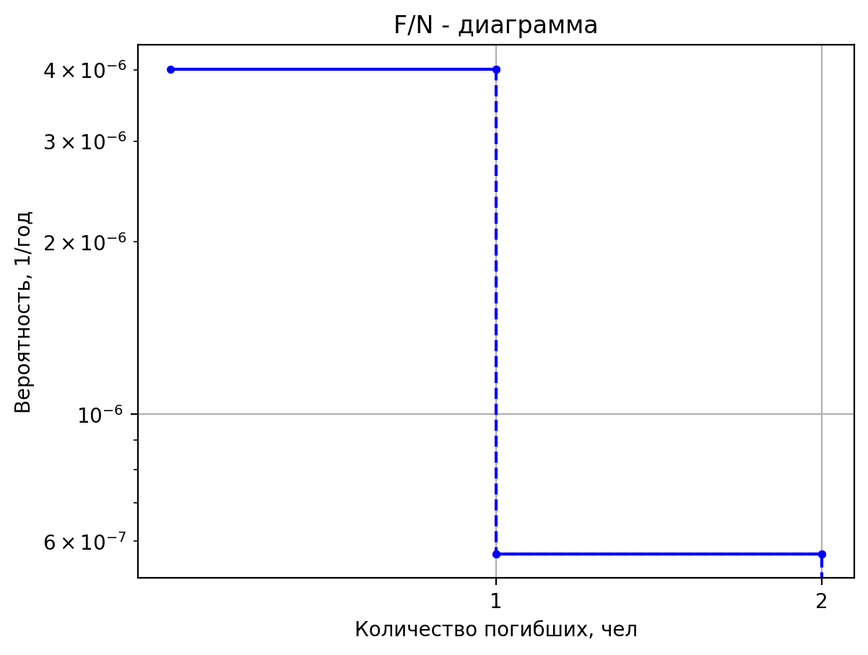
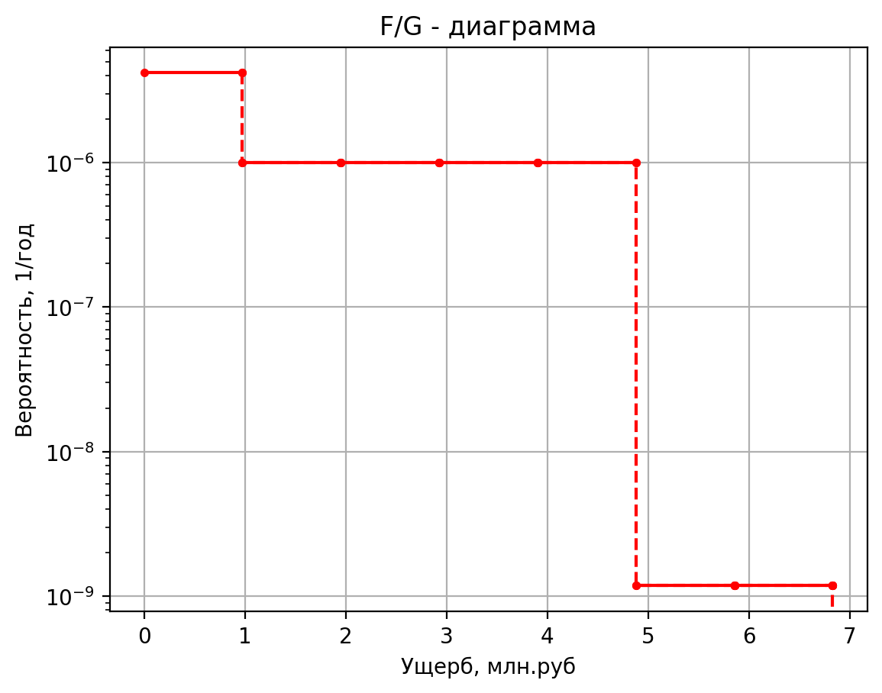
4.00E-07 | 0 | 4.00E-07 | 0.42 | 2.70E-10 | 5.28
1.60E-06 | 0 | 1.60E-06 | 0.43 | 5.13E-09 | 1.36
4.00E-07 | 0 | 4.00E-07 | 0.42 | 9.00E-09 | 0.45
1.52E-06 | 0 | 1.52E-06 | 0.42 | 1.80E-09 | 0.44
6.08E-06 | 0 | 6.08E-06 | 0.10 | 3.42E-08 | 0.42
2.50E-05 | 1 | 2.50E-05 | 5.53 | 4.05E-08 | 5.63
5.00E-08 | 1 | 5.00E-08 | 6.58 | 8.10E-09 | 5.28
1.90E-07 | 1 | 1.90E-07 | 6.34 | 1.54E-07 | 1.36
7.60E-07 | 0 | 7.60E-07 | 1.16 | 2.70E-07 | 0.45
4.00E-07 | 0 | 4.00E-07 | 0.47 | 5.40E-08 | 0.44
1.60E-06 | 0 | 1.60E-06 | 0.55 | 1.03E-06 | 0.42
4.00E-07 | 0 | 4.00E-07 | 0.44 | 8.91E-08 | 5.63
1.52E-06 | 0 | 1.52E-06 | 0.44 | 1.78E-08 | 5.27
6.08E-06 | 0 | 6.08E-06 | 0.11 | 3.39E-07 | 1.36
2.50E-05 | 1 | 2.50E-05 | 6.35 | 5.94E-07 | 0.45
1.00E-07 | 1 | 1.00E-07 | 8.66 | 1.19E-07 | 0.44
3.80E-07 | 1 | 3.80E-07 | 7.97 | 2.26E-06 | 0.42
1.52E-06 | 0 | 1.52E-06 | 1.38 | 5.92E-09 | 5.78
8.00E-07 | 0 | 8.00E-07 | 0.56 | 1.18E-09 | 6.83
3.20E-06 | 0 | 3.20E-06 | 0.80 | 2.25E-08 | 1.37
8.00E-07 | 0 | 8.00E-07 | 0.49 | 3.95E-08 | 0.47
3.04E-06 | 0 | 3.04E-06 | 0.49 | 7.90E-09 | 0.46
1.22E-05 | 0 | 1.22E-05 | 0.11 | 1.50E-07 | 0.42
5.00E-05 | 1 | 5.00E-05 | 8.00 | 1.78E-07 | 5.78
1.00E-07 | 1 | 1.00E-07 | 8.66 | 3.55E-08 | 5.39
3.80E-07 | 1 | 3.80E-07 | 7.97 | 6.75E-07 | 1.37
1.52E-06 | 0 | 1.52E-06 | 1.38 | 1.18E-06 | 0.47
8.00E-07 | 0 | 8.00E-07 | 0.56 | 2.37E-07 | 0.46
3.20E-06 | 0 | 3.20E-06 | 0.80 | 4.50E-06 | 0.42
8.00E-07 | 0 | 8.00E-07 | 0.49 | 3.91E-07 | 5.78
3.04E-06 | 0 | 3.04E-06 | 0.49 | 7.82E-08 | 5.39
1.22E-05 | 0 | 1.22E-05 | 0.11 | 1.49E-06 | 1.37
5.00E-05 | 1 | 5.00E-05 | 8.00 | 2.61E-06 | 0.47
3.19E-05 | 1 | 3.19E-05 | 5.55 | 5.21E-07 | 0.46
6.38E-06 | 1 | 6.38E-06 | 5.52 | 9.90E-06 | 0.42
1.21E-04 | 0 | 1.21E-04 | 1.04 | 1.35E-09 | 5.65
1.60E-04 | 0 | 1.60E-04 | 0.75 | 2.70E-10 | 5.29
3.19E-05 | 0 | 3.19E-05 | 0.43 | 5.13E-09 | 1.36
6.06E-04 | 0 | 6.06E-04 | 0.10 | 9.00E-09 | 0.45
3.00E-07 | 1 | 3.00E-07 | 5.19 | 1.80E-09 | 0.45
2.85E-07 | 1 | 2.85E-07 | 5.17 | 3.42E-08 | 0.42
5.42E-06 | 0 | 5.42E-06 | 1.04 | 4.05E-08 | 5.65
7.00E-07 | 0 | 7.00E-07 | 0.43 | 8.10E-09 | 5.29
6.65E-07 | 0 | 6.65E-07 | 0.43 | 1.54E-07 | 1.36
1.26E-05 | 0 | 1.26E-05 | 0.10 | 2.70E-07 | 0.45
1.96E-06 | 1 | 1.96E-06 | 5.41 | 5.40E-08 | 0.45
1.13E-06 | 1 | 1.13E-06 | 5.41 | 1.03E-06 | 0.42
7.53E-07 | 0 | 7.53E-07 | 1.03 | 8.91E-08 | 5.65
5.96E-06 | 0 | 5.96E-06 | 1.03 | 1.78E-08 | 5.29
1.72E-06 | 0 | 1.72E-06 | 0.73 | 3.39E-07 | 1.36
4.07E-07 | 0 | 4.07E-07 | 0.42 | 5.94E-07 | 0.45
1.29E-06 | 0 | 1.2936E-06 | 0.417692105 | 1.19E-07 | 0.44
4.56E-05 | 0 | 4.55847E-05 | 0.1032006825 | 2.26E-06 | 0.42
4.00E-06 | 1 | 0.000004 | 21.826372366
7.20E-06 | 2 | 0.0000072 | 60.4664106
2.88E-05 | 0 | 0.0000288 | 11.00011997
4.00E-05 | 0 | 0.00004 | 12.180205855
1.80E-05 | 0 | 0.000018 | 11.313859207
3.42E-04 | 0 | 0.000342 | 0.30786695175
2.00E-06 | 1 | 0.000002 | 6.186353596
1.90E-06 | 1 | 0.0000019 | 6.0224634364
3.61E-05 | 0 | 0.0000361 | 1.114652115
6.42E-06 | 1 | 0.00000642 | 5.643159864
1.28E-06 | 1 | 0.000001284 | 5.5946189776
2.44E-05 | 0 | 0.000024396 | 1.049913249
3.21E-05 | 0 | 0.0000321 | 0.7636614796
6.42E-06 | 0 | 0.00000642 | 0.444586945
1.22E-04 | 0 | 0.00012198 | 0.1059338425
1.00E-07 | 1 | 0.0000001 | 8.67201944
3.80E-07 | 1 | 0.00000038 | 7.9791057796
1.52E-06 | 0 | 0.00000152 | 1.3803986
8.00E-07 | 0 | 0.0000008 | 0.558668666
3.20E-06 | 0 | 0.0000032 | 0.801486374
8.00E-07 | 0 | 0.0000008 | 0.4891048124
3.04E-06 | 0 | 0.00000304 | 0.4891048124
1.22E-05 | 0 | 0.00001216 | 0.1109808435
5.00E-05 | 1 | 0.00005 | 8.010135972
1.00E-07 | 1 | 0.0000001 | 8.67201944
3.80E-07 | 1 | 0.00000038 | 7.9791057796
1.52E-06 | 0 | 0.00000152 | 1.3803986
8.00E-07 | 0 | 0.0000008 | 0.558668666
3.20E-06 | 0 | 0.0000032 | 0.801486374
8.00E-07 | 0 | 0.0000008 | 0.4891048124
3.04E-06 | 0 | 0.00000304 | 0.4891048124
1.22E-05 | 0 | 0.00001216 | 0.1109808435
5.00E-05 | 1 | 0.00005 | 8.010135972

дБR, ppm

при горении 1 тонны нефти
№, п/п | Загрязняющее вещество | Норматив платы, руб./т (Hi) | Коэффициент особой охраны. (Кохр) | Коэффициент Кин | Масса выброса, т | Сумма ущерба, руб.
1 | Оксид углерода (СО)* | 5000 | 1.08 | 0.10042 | 0.798 | 432.7
2 | Оксиды азота (NОx)* | 64289 | 1.08 | 0.10042 | 0.066 | 460.2
3 | Оксиды серы (SO2)** | 10723 | 1.08 | 0.10042 | 0.26 | 302.4
4 | Сероводород (H2S)* | 50000 | 1.08 | 0.10042 | 0.001 | 5.4
5 | Сажа (С)** | 50000 | 1.08 | 0.10042 | 1.615 | 8757.6
6 | Синильная кислота (НСN)* | 50000 | 1.08 | 0.10042 | 0.01 | 54.2
8 | Формальдегид (HCHO)* | 50000 | 1.08 | 0.10042 | 0.01 | 54.2
9 | Органич. к-ты (на СН3СООН)* | 93.5 | 1.08 | 0.10042 | 0.14 | 1.4
 |  |  |  | Итого с 1 т нефти |  | 10068.2

№, п/п | Загрязняющее вещество | Норматив платы, руб./т (Hi) | Коэффициент особой охраны. (Кохр) | Коэффициент Кин | Масса выброса, т | Сумма ущерба, руб. |  |  |  | при расчете ущерба от загрязнения почвы при расчете ущерба принимались следующие коэффициенты СЗ =1,5 (степень загрязнения), Kr = 1 (показатель в зависимости от глубины загрязнения), Кисх=1,6 (показатель в зависимости от кат.земель и целевого назначения), Тх = 500 руб/м2 (расценка для исчисления размера вреда). Итого за 1 м2: 1200 руб.
1 | Углеводороды С1-С5 | 12292 | 1.08 | 0.10042 | 1 | 1333.1



 |  |  |  |  |  |  | Риск индивидуальный, 1/год | Риск, дБR | Риск, ppm
 |  |  |  |  |  |  | 0.0195 | 20 | 19500

